6-7-1_出火件数

■市町別月別出火件数(令和６年)

 | １月 (件) | ２月 (件) | ３月 (件) | ４月 (件) | ５月 (件) | ６月 (件) | ７月 (件) | ８月 (件) | ９月 (件) | 10月 (件) | 11月 (件) | 12月 (件) | 計 (件) | 10月１日 時点の人口 (人) | １万人あたりの 出火件数 (件)
大津市 | 4 | 1 | 7 | 9 | 7 | 7 | 9 | 4 | 6 | 6 | 7 | 7 | 74 | 344659 | 2.15
彦根市 | 3 | - | 3 | - | - | 2 | 1 | 4 | 5 | 2 | 2 | 3 | 25 | 112083 | 2.23
長浜市 | 3 | - | 3 | 2 | 4 | 3 | 2 | 3 | 3 | 4 | 2 | 1 | 30 | 109174 | 2.75
近江八幡市 | 1 | 3 | 2 | 3 | - | - | 2 | 2 | 1 | - | 1 | 4 | 19 | 80875 | 2.35
草津市 | 2 | 5 | 3 | - | 2 | 2 | 1 | 4 | 3 | 6 | 2 | 2 | 32 | 148413 | 2.16
守山市 | 3 | - | 3 | - | - | 4 | - | 1 | 2 | - | - | 1 | 14 | 84989 | 1.65
栗東市 | - | - | 1 | 1 | 1 | 1 | 4 | 4 | 3 | 2 | 1 | 3 | 21 | 68994 | 3.04
甲賀市 | 5 | 1 | 3 | 6 | 5 | 3 | - | 5 | 4 | 2 | 5 | 2 | 41 | 86102 | 4.76
野洲市 | 1 | - | - | - | 1 | - | 4 | 4 | 2 | 1 | 3 | - | 16 | 50037 | 3.20
湖南市 | 1 | 2 | 1 | 6 | 1 | 3 | 1 | - | 3 | - | - | 3 | 21 | 53384 | 3.93
高島市 | 2 | - | 3 | 2 | - | 2 | 1 | 3 | 1 | 4 | 1 | 2 | 21 | 43894 | 4.78
東近江市 | 1 | 2 | 2 | 1 | 5 | 2 | - | 4 | 3 | - | 8 | 2 | 30 | 110564 | 2.71
米原市 | - | 1 | - | 1 | 1 | - | - | - | 3 | 3 | - | 1 | 10 | 35600 | 2.81
日野町 | 1 | 1 | 1 | - | - | - | - | 2 | 1 | 1 | - | 1 | 9 | 20384 | 4.42
竜王町 | 2 | - | - | - | - | - | 1 | 1 | 1 | - | 1 | 1 | 7 | 11215 | 6.24
愛荘町 | 1 | 1 | 1 | - | - | - | 2 | 1 | - | 1 | 1 | 1 | 9 | 20504 | 4.39
豊郷町 | 1 | - | - | - | - | - | - | - | - | 1 | 1 | 1 | 4 | 6904 | 5.79
甲良町 | - | 1 | - | - | - | - | - | - | 1 | - | - | - | 2 | 6012 | 3.33
多賀町 | 1 | 1 | 1 | - | 2 | - | - | - | - | - | - | - | 5 | 7025 | 7.12
人口１万人あたりの出火件数
(件)

資料：県防災危機管理局、「滋賀県推計人口年報」県統計課（令和６年10月１日）

6-7-2_建物出火件数)

■市町別月別建物出火件数(令和６年)
 | １月 (件) | ２月 (件) | ３月 (件) | ４月 (件) | ５月 (件) | ６月 (件) | ７月 (件) | ８月 (件) | ９月 (件) | 10月 (件) | 11月 (件) | 12月 (件) | 計 (件) | 10月１日 時点の人口 (人) | １万人あたりの 出火件数 (件)
大津市 | 4 | 1 | 4 | 5 | 4 | 3 | 6 | 1 | 2 | 1 | 4 | 4 | 39 | 344659 | 1.13
彦根市 | 3 | - | 2 | - | - | 2 | 1 | 3 | 3 | 1 | 1 | 3 | 19 | 112083 | 1.70
長浜市 | 2 | - | - | 1 | 1 | 2 | 1 | - | - | 3 | 1 | 1 | 12 | 109174 | 1.10
近江八幡市 | 1 | 1 | 1 | 2 | - | - | 2 | - | 1 | - | - | 4 | 12 | 80875 | 1.48
草津市 | 2 | 4 | 2 | - | 2 | 2 | - | - | 3 | 1 | 1 | 2 | 19 | 148413 | 1.28
守山市 | 2 | - | 2 | - | - | 2 | - | 1 | 1 | - | - | - | 8 | 84989 | 0.94
栗東市 | - | - | 1 | - | - | 1 | 2 | 2 | 3 | 1 | - | - | 10 | 68994 | 1.45
甲賀市 | 5 | - | - | 1 | 3 | 1 | - | 3 | - | 2 | 4 | 1 | 20 | 86102 | 2.32
野洲市 | 1 | - | - | - | - | - | 2 | 1 | 1 | - | 2 | - | 7 | 50037 | 1.40
湖南市 | 1 | 1 | 1 | 3 | 1 | 3 | - | - | 3 | - | - | 3 | 16 | 53384 | 3.00
高島市 | 1 | - | 2 | - | - | 1 | 1 | - | 1 | 1 | 1 | - | 8 | 43894 | 1.82
東近江市 | - | - | 2 | - | 1 | 1 | - | - | 1 | - | 6 | 1 | 12 | 110564 | 1.09
米原市 | - | 1 | - | 1 | 1 | - | - | - | 2 | 2 | - | - | 7 | 35600 | 1.97
日野町 | 1 | - | - | - | - | - | - | 2 | 1 | - | - | 1 | 5 | 20384 | 2.45
竜王町 | 1 | - | - | - | - | - | 1 | - | - | - | 1 | - | 3 | 11215 | 2.67
愛荘町 | 1 | 1 | 1 | - | - | - | 1 | 1 | - | - | 1 | 1 | 7 | 20504 | 3.41
豊郷町 | 1 | - | - | - | - | - | - | - | - | 1 | 1 | 1 | 4 | 6904 | 5.79
甲良町 | - | 1 | - | - | - | - | - | - | 1 | - | - | - | 2 | 6012 | 3.33
多賀町 | 1 | - | - | - | 1 | - | - | - | - | - | - | - | 2 | 7025 | 2.85
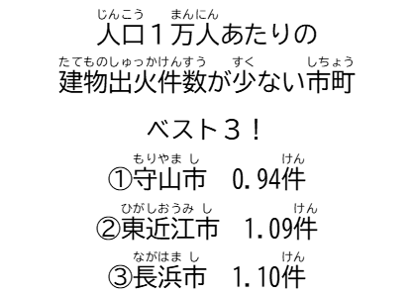
資料：県防災危機管理局、「滋賀県推計人口年報」県統計課（令和６年10月１日）
人口１万人あたりの建物出火件数
(件)

6-7-3_市町別の刑法犯認知件数
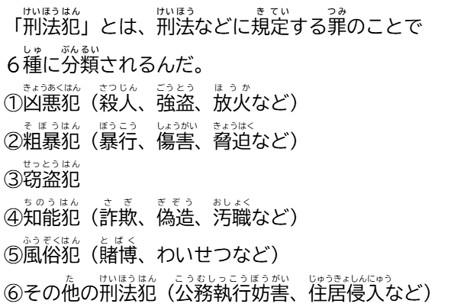

■市町別の刑法犯認知件数

市町名 | 大津市 | 彦根市 | 長浜市 | 近江八幡市 | 草津市 | 守山市 | 栗東市 | 甲賀市 | 野洲市 | 湖南市 | 高島市 | 東近江市 | 米原市 | 日野町 | 竜王町 | 愛荘町 | 豊郷町 | 甲良町 | 多賀町 | 発生地 不明
犯罪認知件数 （件） | 1927 | 686 | 720 | 408 | 1079 | 393 | 272 | 419 | 206 | 270 | 230 | 537 | 168 | 112 | 52 | 114 | 69 | 27 | 40 | 42
人口 (人) | 345050 | 112310 | 110767 | 80740 | 147651 | 84963 | 69070 | 86837 | 50205 | 53818 | 44528 | 111315 | 36072 | 20516 | 11383 | 20693 | 6985 | 6089 | 7111
人口千人あたりの 犯罪認知件数（件） | 5.58 | 6.11 | 6.50 | 5.05 | 7.31 | 4.63 | 3.94 | 4.83 | 4.10 | 5.02 | 5.17 | 4.82 | 4.66 | 5.46 | 4.57 | 5.51 | 9.88 | 4.43 | 5.63
【図】人口千人あたりの犯罪認知件数
資料：「滋賀の犯罪」県警察本部（令和５年）
(件)
「県推計人口」県統計課（令和５年10月１日）

